Dashboard
BLOCK 1157

 | VERSION | 1.0.0

Chuyên Đề Phát Triển Web 1

Evidance
Hình 1

Hình 2

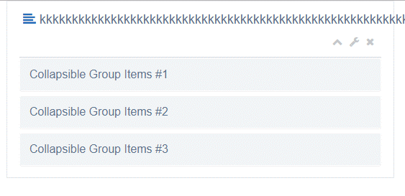

Hình 3

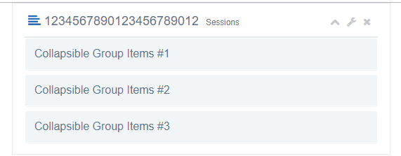

hình 4

hình 5

hình 6

Hình 7

Hiình 8

Hình 9

Hình 10

Hình 11

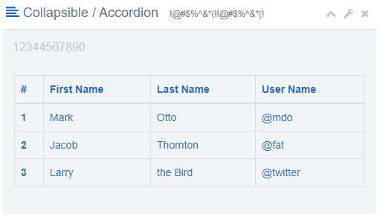

Hình 12

Hình 13

Hình 14

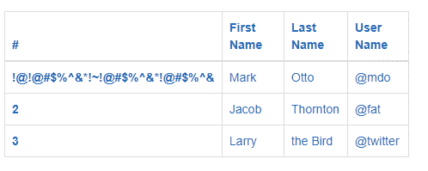

Hình 15

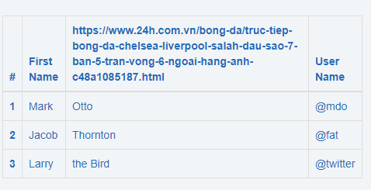

Hình 16

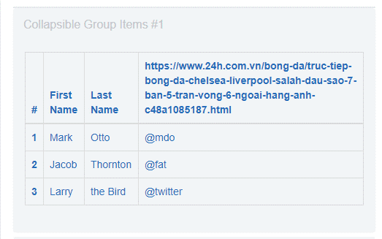

Hình 17

Hình 18

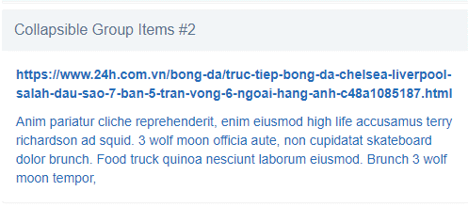

Hình 19

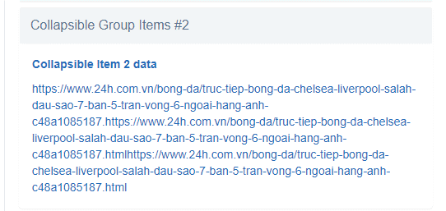

Hình 20

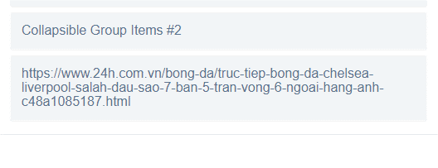

Hình 21

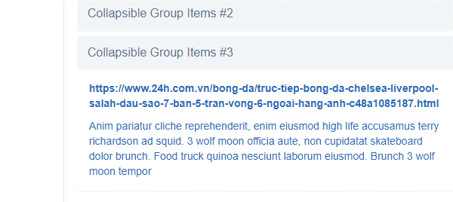

Hình 22

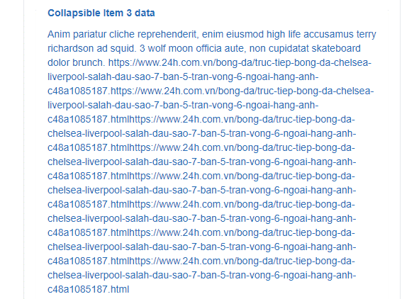

Hình 23

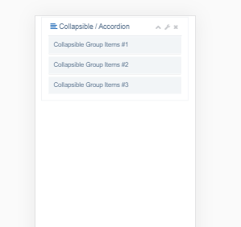

Hinh 24

